Instruções
Instruções de como imprimir em A0

Para gráficas que possuem impressoras A0 basta enviar o arquivo e informar o formato de impressão.

Para não corrermos riscos sugiro o seguinte procedimento:

Instalar o aplicativo CutePdf Write e o complemento de conversão PS2PDF informado no final da instalação

Link do aplicativo - http://www.cutepdf.com/
Após instalação ir e com o Excel aberto ir na aba Arquivo e opção imprimir

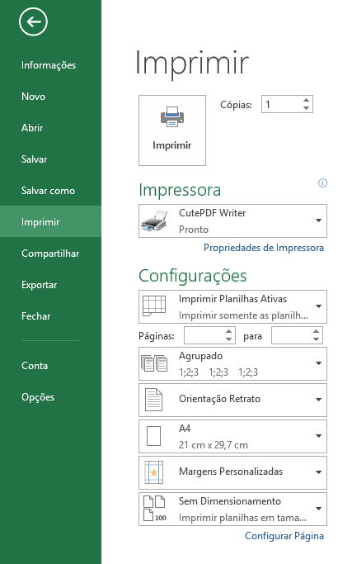
Alterar para CutePDF
Alterar para ISO A0

Com estas duas alterações efetuadas clicar em imprimir
Efetuando isto irá salvar o arquivo em PDF para impressão em A0.

